体温
航航发烧体温监控
病因 | 急性细菌性肠炎
日期 | 时间 | 体温（摄氏度） | 备注
2021-12-02 | 15:00:00 | 39.5 | 吃退烧药- 布洛芬混悬液
2021-12-02 | 15:38:00 | 38.2
2021-12-02 | 16:41:00 | 37.2
2021-12-02 | 19:30:00 | 38
2021-12-02 | 21:00:00 | 37.6
2021-12-02 | 22:00:00 | 38.5
2021-12-03 | 0:50:00 | 38.5
2021-12-03 | 1:28:00 | 38
2021-12-03 | 3:00:00 | 38.9
2021-12-03 | 6:00:00 | 38.9
2021-12-03 | 6:30:00 | 39
2021-12-03 | 7:00:00 | 38.2
2021-12-03 | 7:25:00 | 38.5 | 吃头孢克洛感混悬液
2021-12-03 | 9:50:00 | 38.4
2021-12-03 | 12:00:00 | 38.6 | 吃退烧药- 布洛芬混悬液
2021-12-03 | 13:30:00 | 37.3

药品


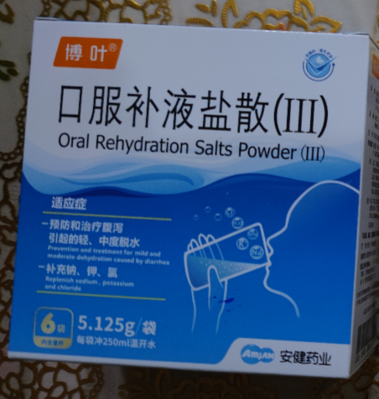



化验单
